BPMN
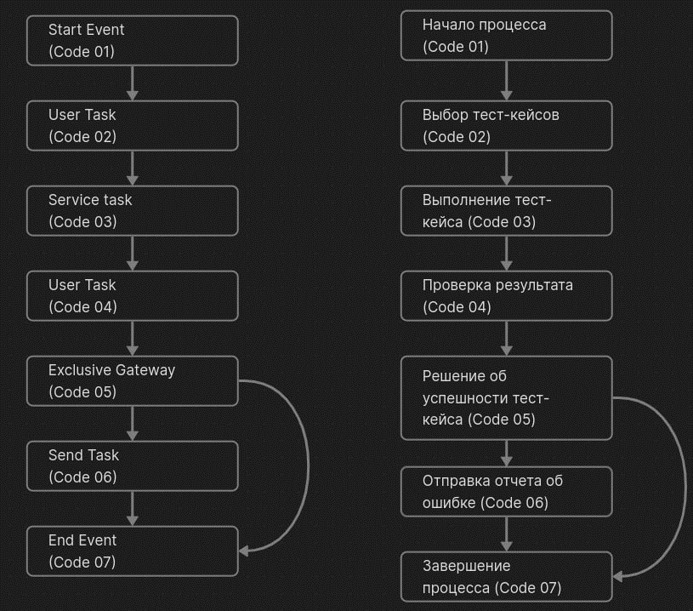
Объяснение BPMN (Business Process Model and Notation)

1. Начало процесса (Start Event): Начало тестирования. 2. Выполнение тест-кейса (Service Task): Тестировщик выполняет выбранный тест-кейс. 3. Проверка результата (User Task): Тестировщик проверяет результат выполнения тест-кейса. 4. Решение об успешности тест-кейса (Exclusive Gateway): В зависимости от результата проверки тест-кейса, процесс может принять решение о том, успешно ли тестирование прошло или нет. 5. Если тест-кейс успешен, процесс переходит к следующему тест-кейсу. * Если тест-кейс не успешен, процесс переходит к шагу 6 (Отправка отчета об ошибке). 6. Отправка отчета об ошибке (Send Task): В случае неуспешного прохождения тест-кейса формируется отчет об ошибке и отправляется разработчикам для устранения. 7. Завершение процесса (End Event): Завершение тестирования.

